Накладная-№3
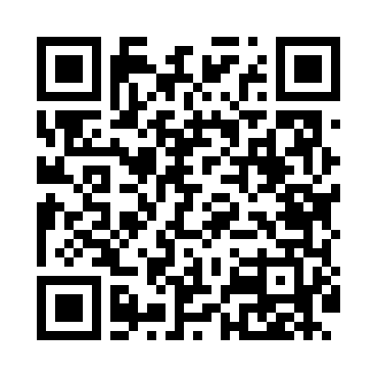
Номер товарно-транспортной накладной: |  |  | Торговый представитель: Kamol aka
Поставщик: Toshkent falcon fly 2 |  |  | Телефон торгового представителя: +998979626299
Дата отгрузки: 15.10.2025 |  |  | Контрагент: Dona zakass
Дата консигнации: |  |  | Адрес:
Доставщик: |  |  | Телефон:
Телефон доставщика:
Время заказа: 15.10.2025 09:16:14
№ | Штрих-код | Название товаров (работ,услуг) | Количество | Количество в кейсе | Цена | Сумма
 |  |  | 22 |  |  | 62
1 | 6805019698903 | Коврики напольные для ванной комнаты 40*60 DB -98-90 | 20 | 20 шт. | 2.20 | 44
2 | 6805019698941 | Коврики напольные для ванной комнаты 50*80 DB -98-94 | 2 | 2 шт. | 9 | 18
Итого: 62$|->UZS: 775,000.00

